Risk O Meter
Scheme name | Scheme Risk o meter | Benchmark Name | Benchmark Risk o meter

HSBC Cash Fund |  | CRISIL Liquid Fund A-I Index

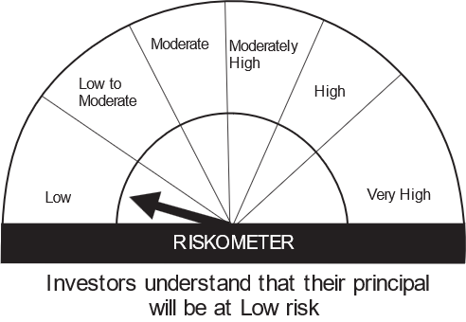
HSBC Overnight Fund |  | CRISIL Overnight Fund A-I Index

HSBC Debt Fund |  | CRISIL Medium to Long Duration Fund B-III Index

HSBC Short Duration Fund |  | CRISIL Short Duration Fund B-II Index

HSBC Low Duration Fund |  | CRISIL Low Duration Fund B-I Index

HSBC Ultra Short Duration Fund |  | CRISIL Ultra Short Duration Fund A-I Index

HSBC Regular Savings Fund |  | CRISIL Hybrid 85+15- Conservative index

HSBC Flexi Debt Fund |  | CRISIL Dynamic Bond Fund A-III Index

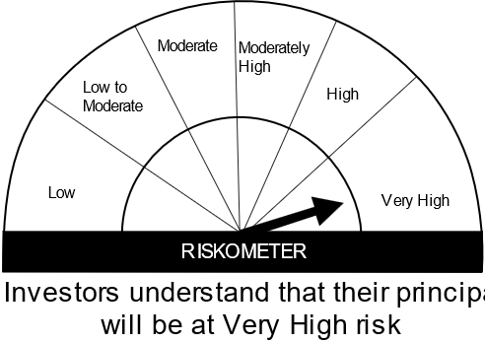
HSBC Large Cap Equity Fund |  | Nifty 100 TRI

HSBC Flexi Cap Fund |  | Nifty 500 TRI

HSBC Small Cap Equity Fund |  | S&P BSE 250 Small Cap Index TRI

HSBC Infrastructure Equity Fund |  | S&P BSE India Infrastructure Index TRI

HSBC Tax Saver Equity Fund |  | NIFTY 500 TRI

HSBC Equity Hybrid Fund |  | CRISIL Hybrid 35+65 - Aggressive Fund Index

HSBC Large and Mid Cap Equity Fund |  | NIFTY Large Midcap 250 TRI

HSBC Global Emerging Markets Fund |  | MSCI Emerging Markets Index TRI

HSBC Brazil Fund |  | MSCI Brazil 10/40 Index TRI

HSBC Asia Pacific (Ex Japan) Dividend Yield Fund |  | MSCI AC Asia Pacific ex Japan TRI

HSBC Managed Solution India-Conservative |  | 90% of CRISIL Composite Bond Fund Index and 10% of S&P BSE 200 TRI | CRISIL Composite Bond Fund Index | S&P BSE 200 TRI

HSBC Managed Solutions India - Growth |  | 20% of CRISIL Composite Bond Fund Index and 80% of S&P BSE 200 TRI | CRISIL Composite Bond Fund Index | S&P BSE 200 TRI

HSBC Managed Solutions India - Moderate |  | CRISIL Hybrid 35 plus 65 Aggressive Fund Index

HSBC Fixed Term Series 137 |  | CRISIL Composite Bond Fund Index

HSBC Fixed Term-Series 139 |  | CRISIL Composite Bond Fund Index

HSBC Fixed Term Series 140 |  | CRISIL Composite Bond Fund Index

HSBC Focused Equity Fund |  | NIFTY 500 TRI

HSBC Corporate Bond Fund |  | NIFTY Short Duration Debt Index A-II

HSBC Global Equity Climate Change Fund of Fund |  | MSCI AC World Index TRI

HSBC Mid Cap Fund |  | S&P BSE 150 MidCap TRI

HSBC CRL IBX 50 50 Gl SDL Ap28 Indx Fund |  | CRISIL IBX 50:50 Gilt Plus SDL Index - April 2028

